E-Rモデル エンティティ一覧
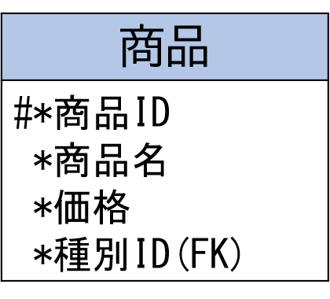
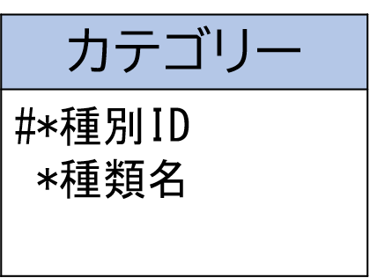
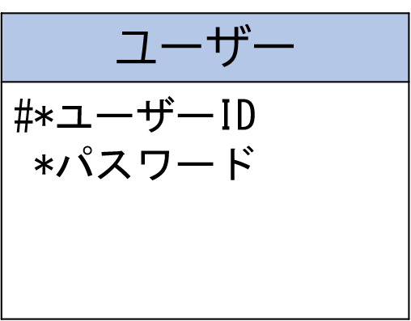
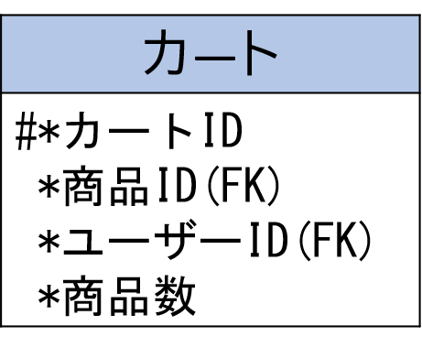
E-R図
システム名 |  | OPEN CHAT |  | 作成者 | 谷川 友駿
工程名 |  | システム設計 |  | 作成日付 | 2023-04-28
ドキュメント名 |  | OPEN CHAT データベース設計書 |  | バージョン | v1.0
E-R図ID |  | ER001 |  | 更新者
概要 |  | SNSにおけるデータモデルを示す |  | 更新日付

エンティティ一覧
No. | 論理エンティティ名 | 物理エンティティ名 | エンティティ種別 | 定義
1 | ユーザー | users | マスター | ユーザーの情報
2 | グループユーザー | group_users | マスター | 参加してるグループの情報
3 | カテゴリー | categories | マスター | グループカテゴリーの情報
4 | グループ | groups | マスター | グループの情報

E-Rモデル図

